Verkon luonti O(n)
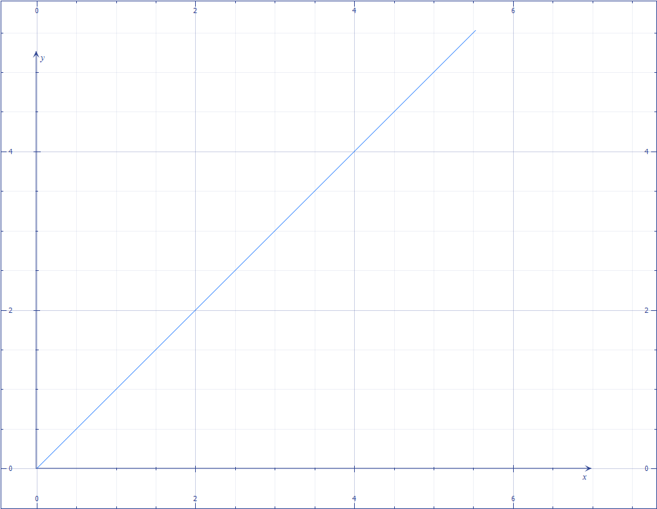
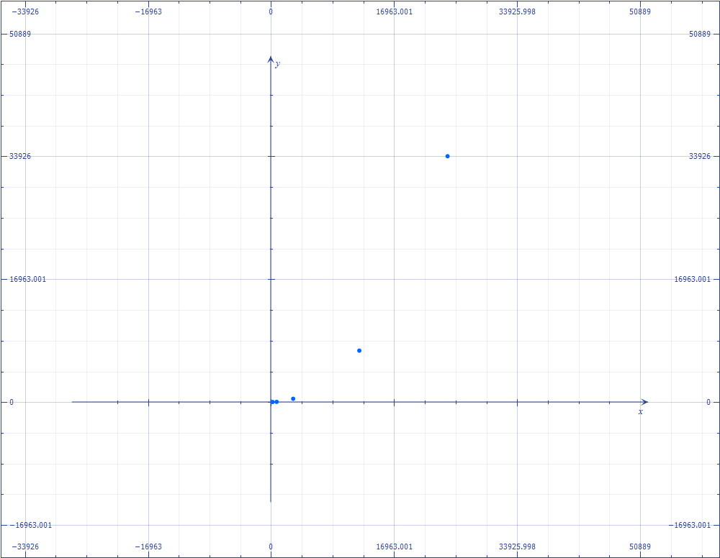

Verkon luonti

Miltä O(n) pitäisi näyttää:

Astar alustus O(n log n)
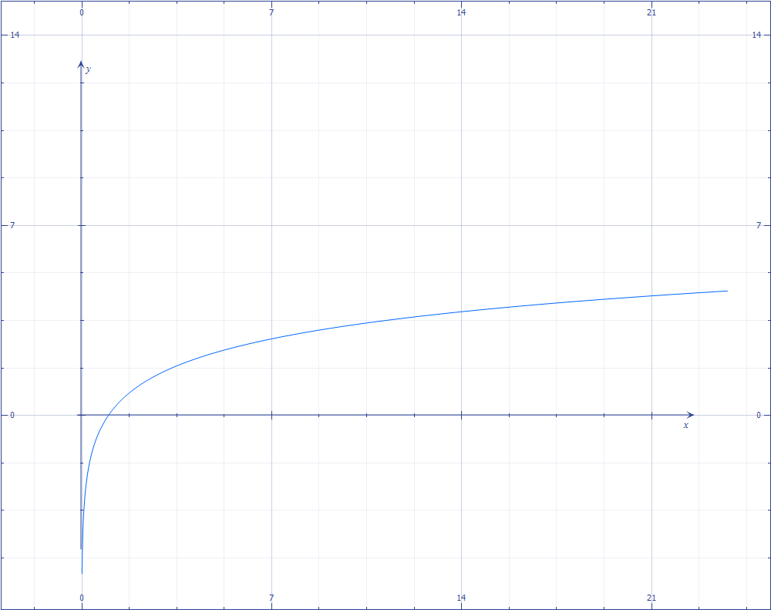
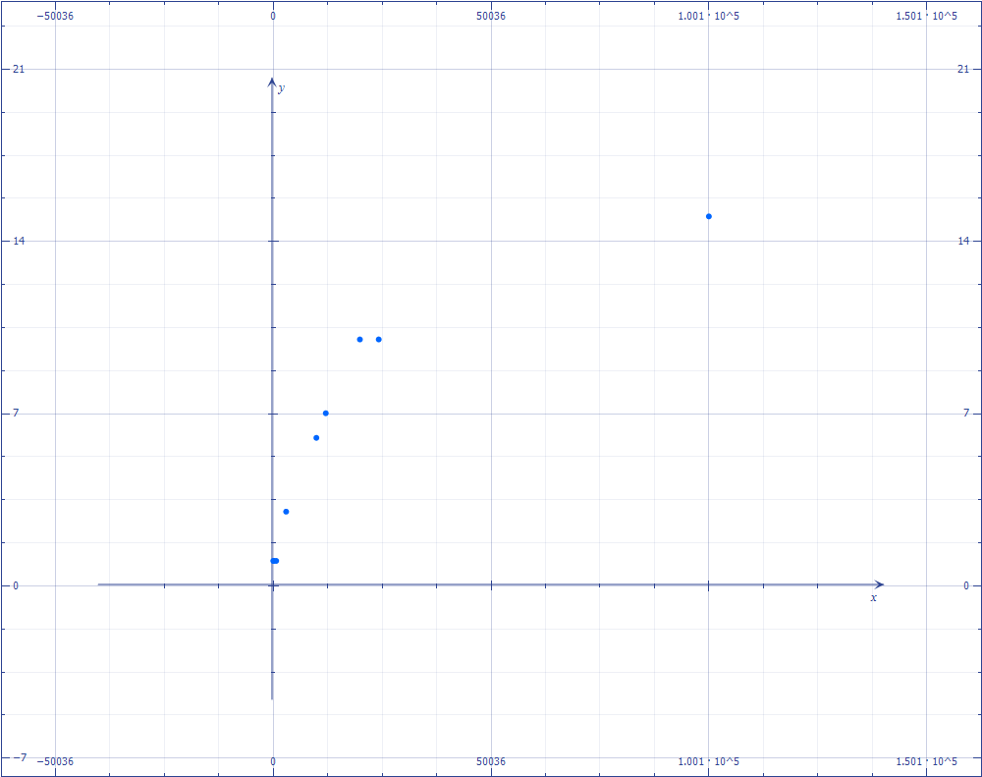

A* -alustus

Miltä O(n log n) pitäisi näyttää:

Astar polunetsintä O(e log n)
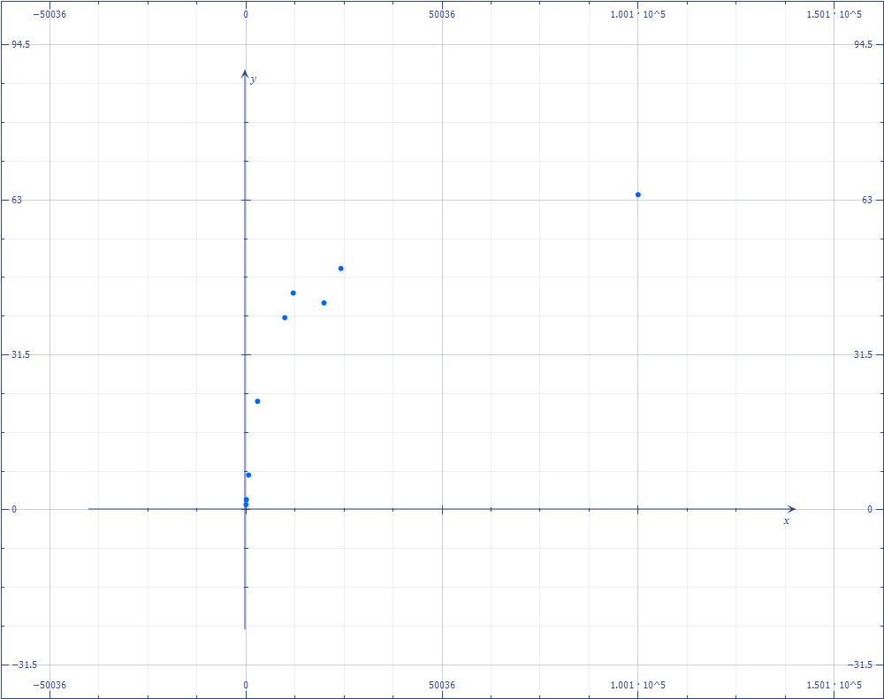

A* -polunetsintä

Miltä O(e log n) pitäisi näyttää:

Tulostus O(n^2)
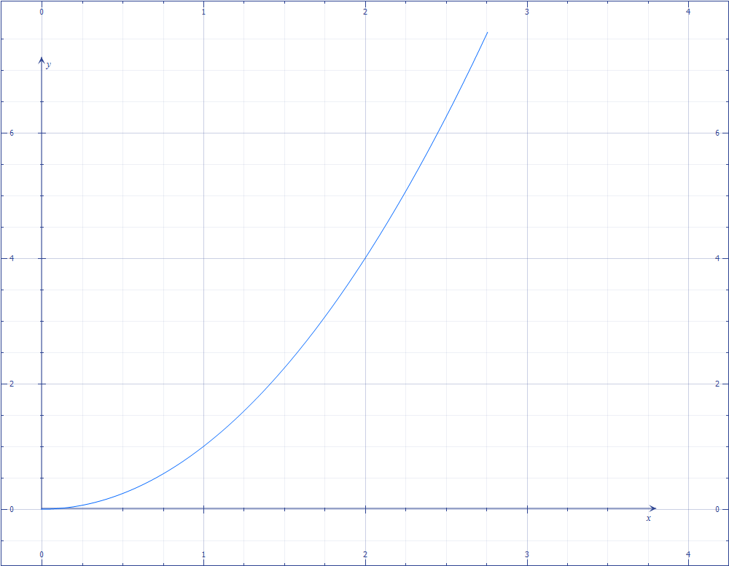
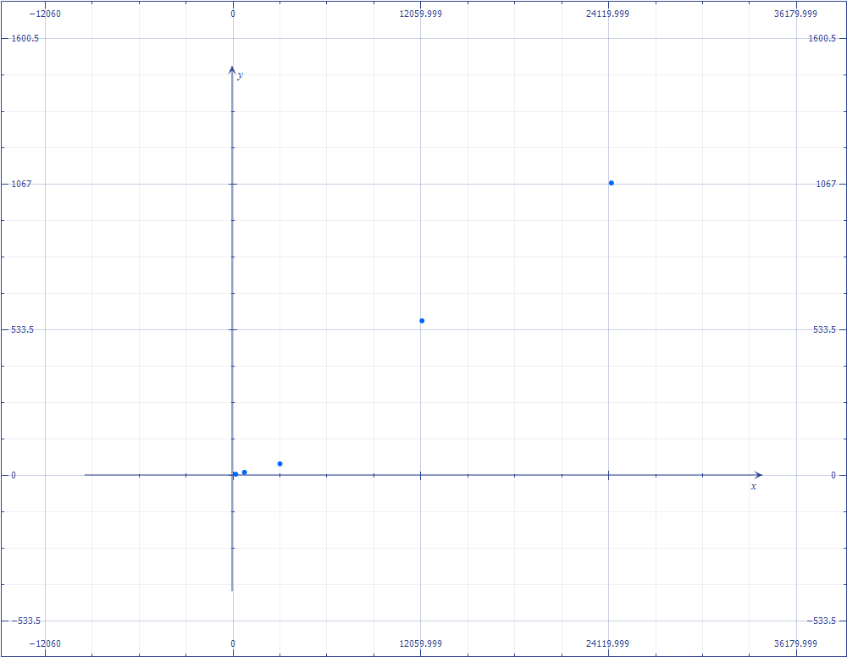

Kartan ja polun tulostus

Miltä n^2 pitäisi näyttää:

